Profile do Z5
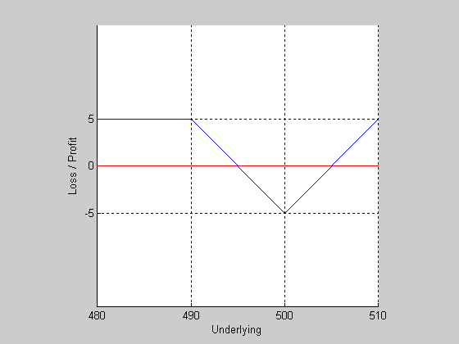
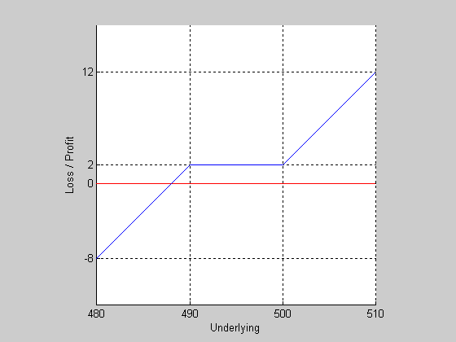
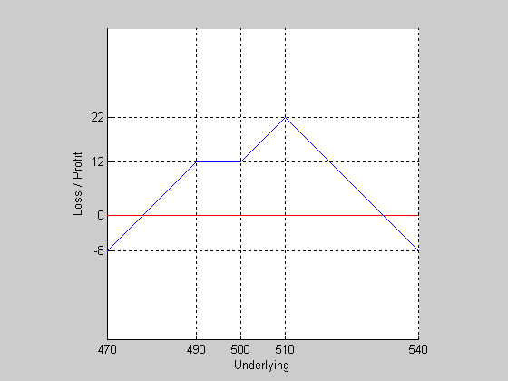

SC490 | LP500 | SP490 | SP490 | SC510
2LC500 | LC500 | LC500 | LC500 | SP510
 | SP490 |  | 2SC510 | LP500
 |  |  |  | SP490

zad3
 | C-P=Se^(-dT)-Ke^(-rT)
 | d-stopa dywidendy
a)
S | 2510.5
K | 2425
C | 87.5
P | 2

Para 2525 źle wyceniona, czyli trzeba:
1) kupić C i sprzedać P
2) sprzedać C i kupić P

 | S | max(S-2525,0)-premia (LC2525) | 0 -max(2525-S,0)+premia (SP2525) | 0 -max(S-2500,0)+premia (SC2500) | max(2500-S,0)-premia (LP2500) | suma
 | 2400 | -17 | -92.5 | 29 | 81.5 | 1 | Same jedynki, czyli trzeba wybrać 1
 | 2401 | -17 | -91.5 | 29 | 80.5 | 1
 | 2402 | -17 | -90.5 | 29 | 79.5 | 1
 | 2403 | -17 | -89.5 | 29 | 78.5 | 1
 | 2404 | -17 | -88.5 | 29 | 77.5 | 1
 | 2405 | -17 | -87.5 | 29 | 76.5 | 1
 | 2406 | -17 | -86.5 | 29 | 75.5 | 1
 | 2407 | -17 | -85.5 | 29 | 74.5 | 1
 | 2408 | -17 | -84.5 | 29 | 73.5 | 1
 | 2409 | -17 | -83.5 | 29 | 72.5 | 1
 | 2410 | -17 | -82.5 | 29 | 71.5 | 1
 | 2411 | -17 | -81.5 | 29 | 70.5 | 1
 | 2412 | -17 | -80.5 | 29 | 69.5 | 1
 | 2413 | -17 | -79.5 | 29 | 68.5 | 1
 | 2414 | -17 | -78.5 | 29 | 67.5 | 1
 | 2415 | -17 | -77.5 | 29 | 66.5 | 1
 | 2416 | -17 | -76.5 | 29 | 65.5 | 1
 | 2417 | -17 | -75.5 | 29 | 64.5 | 1
 | 2418 | -17 | -74.5 | 29 | 63.5 | 1
 | 2419 | -17 | -73.5 | 29 | 62.5 | 1
 | 2420 | -17 | -72.5 | 29 | 61.5 | 1
 | 2421 | -17 | -71.5 | 29 | 60.5 | 1
 | 2422 | -17 | -70.5 | 29 | 59.5 | 1
 | 2423 | -17 | -69.5 | 29 | 58.5 | 1
 | 2424 | -17 | -68.5 | 29 | 57.5 | 1
 | 2425 | -17 | -67.5 | 29 | 56.5 | 1
 | 2426 | -17 | -66.5 | 29 | 55.5 | 1
 | 2427 | -17 | -65.5 | 29 | 54.5 | 1
 | 2428 | -17 | -64.5 | 29 | 53.5 | 1
 | 2429 | -17 | -63.5 | 29 | 52.5 | 1
 | 2430 | -17 | -62.5 | 29 | 51.5 | 1
 | 2431 | -17 | -61.5 | 29 | 50.5 | 1
 | 2432 | -17 | -60.5 | 29 | 49.5 | 1
 | 2433 | -17 | -59.5 | 29 | 48.5 | 1
 | 2434 | -17 | -58.5 | 29 | 47.5 | 1
 | 2435 | -17 | -57.5 | 29 | 46.5 | 1
 | 2436 | -17 | -56.5 | 29 | 45.5 | 1
 | 2437 | -17 | -55.5 | 29 | 44.5 | 1
 | 2438 | -17 | -54.5 | 29 | 43.5 | 1
 | 2439 | -17 | -53.5 | 29 | 42.5 | 1
 | 2440 | -17 | -52.5 | 29 | 41.5 | 1
 | 2441 | -17 | -51.5 | 29 | 40.5 | 1
 | 2442 | -17 | -50.5 | 29 | 39.5 | 1
 | 2443 | -17 | -49.5 | 29 | 38.5 | 1
 | 2444 | -17 | -48.5 | 29 | 37.5 | 1
 | 2445 | -17 | -47.5 | 29 | 36.5 | 1
 | 2446 | -17 | -46.5 | 29 | 35.5 | 1
 | 2447 | -17 | -45.5 | 29 | 34.5 | 1
 | 2448 | -17 | -44.5 | 29 | 33.5 | 1
 | 2449 | -17 | -43.5 | 29 | 32.5 | 1
 | 2450 | -17 | -42.5 | 29 | 31.5 | 1
 | 2451 | -17 | -41.5 | 29 | 30.5 | 1
 | 2452 | -17 | -40.5 | 29 | 29.5 | 1
 | 2453 | -17 | -39.5 | 29 | 28.5 | 1
 | 2454 | -17 | -38.5 | 29 | 27.5 | 1
 | 2455 | -17 | -37.5 | 29 | 26.5 | 1
 | 2456 | -17 | -36.5 | 29 | 25.5 | 1
 | 2457 | -17 | -35.5 | 29 | 24.5 | 1
 | 2458 | -17 | -34.5 | 29 | 23.5 | 1
 | 2459 | -17 | -33.5 | 29 | 22.5 | 1
 | 2460 | -17 | -32.5 | 29 | 21.5 | 1
 | 2461 | -17 | -31.5 | 29 | 20.5 | 1
 | 2462 | -17 | -30.5 | 29 | 19.5 | 1
 | 2463 | -17 | -29.5 | 29 | 18.5 | 1
 | 2464 | -17 | -28.5 | 29 | 17.5 | 1
 | 2465 | -17 | -27.5 | 29 | 16.5 | 1
 | 2466 | -17 | -26.5 | 29 | 15.5 | 1
 | 2467 | -17 | -25.5 | 29 | 14.5 | 1
 | 2468 | -17 | -24.5 | 29 | 13.5 | 1
 | 2469 | -17 | -23.5 | 29 | 12.5 | 1
 | 2470 | -17 | -22.5 | 29 | 11.5 | 1
 | 2471 | -17 | -21.5 | 29 | 10.5 | 1
 | 2472 | -17 | -20.5 | 29 | 9.5 | 1
 | 2473 | -17 | -19.5 | 29 | 8.5 | 1
 | 2474 | -17 | -18.5 | 29 | 7.5 | 1
 | 2475 | -17 | -17.5 | 29 | 6.5 | 1
 | 2476 | -17 | -16.5 | 29 | 5.5 | 1
 | 2477 | -17 | -15.5 | 29 | 4.5 | 1
 | 2478 | -17 | -14.5 | 29 | 3.5 | 1
 | 2479 | -17 | -13.5 | 29 | 2.5 | 1
 | 2480 | -17 | -12.5 | 29 | 1.5 | 1
 | 2481 | -17 | -11.5 | 29 | 0.5 | 1
 | 2482 | -17 | -10.5 | 29 | -0.5 | 1
 | 2483 | -17 | -9.5 | 29 | -1.5 | 1
 | 2484 | -17 | -8.5 | 29 | -2.5 | 1
 | 2485 | -17 | -7.5 | 29 | -3.5 | 1
 | 2486 | -17 | -6.5 | 29 | -4.5 | 1
 | 2487 | -17 | -5.5 | 29 | -5.5 | 1
 | 2488 | -17 | -4.5 | 29 | -6.5 | 1
 | 2489 | -17 | -3.5 | 29 | -7.5 | 1
 | 2490 | -17 | -2.5 | 29 | -8.5 | 1
 | 2491 | -17 | -1.5 | 29 | -9.5 | 1
 | 2492 | -17 | -0.5 | 29 | -10.5 | 1
 | 2493 | -17 | 0.5 | 29 | -11.5 | 1
 | 2494 | -17 | 1.5 | 29 | -12.5 | 1
 | 2495 | -17 | 2.5 | 29 | -13.5 | 1
 | 2496 | -17 | 3.5 | 29 | -14.5 | 1
 | 2497 | -17 | 4.5 | 29 | -15.5 | 1
 | 2498 | -17 | 5.5 | 29 | -16.5 | 1
 | 2499 | -17 | 6.5 | 29 | -17.5 | 1
 | 2500 | -17 | 7.5 | 29 | -18.5 | 1
 | 2501 | -17 | 8.5 | 28 | -18.5 | 1
 | 2502 | -17 | 9.5 | 27 | -18.5 | 1
 | 2503 | -17 | 10.5 | 26 | -18.5 | 1
 | 2504 | -17 | 11.5 | 25 | -18.5 | 1
 | 2505 | -17 | 12.5 | 24 | -18.5 | 1
 | 2506 | -17 | 13.5 | 23 | -18.5 | 1
 | 2507 | -17 | 14.5 | 22 | -18.5 | 1
 | 2508 | -17 | 15.5 | 21 | -18.5 | 1
 | 2509 | -17 | 16.5 | 20 | -18.5 | 1
 | 2510 | -17 | 17.5 | 19 | -18.5 | 1
 | 2511 | -17 | 18.5 | 18 | -18.5 | 1
 | 2512 | -17 | 19.5 | 17 | -18.5 | 1
 | 2513 | -17 | 20.5 | 16 | -18.5 | 1
 | 2514 | -17 | 21.5 | 15 | -18.5 | 1
 | 2515 | -17 | 22.5 | 14 | -18.5 | 1
 | 2516 | -17 | 23.5 | 13 | -18.5 | 1
 | 2517 | -17 | 24.5 | 12 | -18.5 | 1
 | 2518 | -17 | 25.5 | 11 | -18.5 | 1
 | 2519 | -17 | 26.5 | 10 | -18.5 | 1
 | 2520 | -17 | 27.5 | 9 | -18.5 | 1
 | 2521 | -17 | 28.5 | 8 | -18.5 | 1
 | 2522 | -17 | 29.5 | 7 | -18.5 | 1
 | 2523 | -17 | 30.5 | 6 | -18.5 | 1
 | 2524 | -17 | 31.5 | 5 | -18.5 | 1
 | 2525 | -17 | 32.5 | 4 | -18.5 | 1
 | 2526 | -16 | 32.5 | 3 | -18.5 | 1
 | 2527 | -15 | 32.5 | 2 | -18.5 | 1
 | 2528 | -14 | 32.5 | 1 | -18.5 | 1
 | 2529 | -13 | 32.5 | 0 | -18.5 | 1
 | 2530 | -12 | 32.5 | -1 | -18.5 | 1
 | 2531 | -11 | 32.5 | -2 | -18.5 | 1
 | 2532 | -10 | 32.5 | -3 | -18.5 | 1
 | 2533 | -9 | 32.5 | -4 | -18.5 | 1
 | 2534 | -8 | 32.5 | -5 | -18.5 | 1
 | 2535 | -7 | 32.5 | -6 | -18.5 | 1
 | 2536 | -6 | 32.5 | -7 | -18.5 | 1
 | 2537 | -5 | 32.5 | -8 | -18.5 | 1
 | 2538 | -4 | 32.5 | -9 | -18.5 | 1
 | 2539 | -3 | 32.5 | -10 | -18.5 | 1
 | 2540 | -2 | 32.5 | -11 | -18.5 | 1
 | 2541 | -1 | 32.5 | -12 | -18.5 | 1
 | 2542 | 0 | 32.5 | -13 | -18.5 | 1
 | 2543 | 1 | 32.5 | -14 | -18.5 | 1
 | 2544 | 2 | 32.5 | -15 | -18.5 | 1
 | 2545 | 3 | 32.5 | -16 | -18.5 | 1
 | 2546 | 4 | 32.5 | -17 | -18.5 | 1
 | 2547 | 5 | 32.5 | -18 | -18.5 | 1
 | 2548 | 6 | 32.5 | -19 | -18.5 | 1
 | 2549 | 7 | 32.5 | -20 | -18.5 | 1
 | 2550 | 8 | 32.5 | -21 | -18.5 | 1
 | 2551 | 9 | 32.5 | -22 | -18.5 | 1
 | 2552 | 10 | 32.5 | -23 | -18.5 | 1
 | 2553 | 11 | 32.5 | -24 | -18.5 | 1
 | 2554 | 12 | 32.5 | -25 | -18.5 | 1
 | 2555 | 13 | 32.5 | -26 | -18.5 | 1
 | 2556 | 14 | 32.5 | -27 | -18.5 | 1
 | 2557 | 15 | 32.5 | -28 | -18.5 | 1
 | 2558 | 16 | 32.5 | -29 | -18.5 | 1
 | 2559 | 17 | 32.5 | -30 | -18.5 | 1
 | 2560 | 18 | 32.5 | -31 | -18.5 | 1
 | 2561 | 19 | 32.5 | -32 | -18.5 | 1
 | 2562 | 20 | 32.5 | -33 | -18.5 | 1
 | 2563 | 21 | 32.5 | -34 | -18.5 | 1
 | 2564 | 22 | 32.5 | -35 | -18.5 | 1
 | 2565 | 23 | 32.5 | -36 | -18.5 | 1
 | 2566 | 24 | 32.5 | -37 | -18.5 | 1
 | 2567 | 25 | 32.5 | -38 | -18.5 | 1
 | 2568 | 26 | 32.5 | -39 | -18.5 | 1
 | 2569 | 27 | 32.5 | -40 | -18.5 | 1
 | 2570 | 28 | 32.5 | -41 | -18.5 | 1
 | 2571 | 29 | 32.5 | -42 | -18.5 | 1
 | 2572 | 30 | 32.5 | -43 | -18.5 | 1
 | 2573 | 31 | 32.5 | -44 | -18.5 | 1
 | 2574 | 32 | 32.5 | -45 | -18.5 | 1
 | 2575 | 33 | 32.5 | -46 | -18.5 | 1
 | 2576 | 34 | 32.5 | -47 | -18.5 | 1
 | 2577 | 35 | 32.5 | -48 | -18.5 | 1
 | 2578 | 36 | 32.5 | -49 | -18.5 | 1
 | 2579 | 37 | 32.5 | -50 | -18.5 | 1
 | 2580 | 38 | 32.5 | -51 | -18.5 | 1
 | 2581 | 39 | 32.5 | -52 | -18.5 | 1
 | 2582 | 40 | 32.5 | -53 | -18.5 | 1
 | 2583 | 41 | 32.5 | -54 | -18.5 | 1
 | 2584 | 42 | 32.5 | -55 | -18.5 | 1
 | 2585 | 43 | 32.5 | -56 | -18.5 | 1
 | 2586 | 44 | 32.5 | -57 | -18.5 | 1
 | 2587 | 45 | 32.5 | -58 | -18.5 | 1
 | 2588 | 46 | 32.5 | -59 | -18.5 | 1
 | 2589 | 47 | 32.5 | -60 | -18.5 | 1
 | 2590 | 48 | 32.5 | -61 | -18.5 | 1
 | 2591 | 49 | 32.5 | -62 | -18.5 | 1
 | 2592 | 50 | 32.5 | -63 | -18.5 | 1
 | 2593 | 51 | 32.5 | -64 | -18.5 | 1
 | 2594 | 52 | 32.5 | -65 | -18.5 | 1
 | 2595 | 53 | 32.5 | -66 | -18.5 | 1
 | 2596 | 54 | 32.5 | -67 | -18.5 | 1
 | 2597 | 55 | 32.5 | -68 | -18.5 | 1
 | 2598 | 56 | 32.5 | -69 | -18.5 | 1
 | 2599 | 57 | 32.5 | -70 | -18.5 | 1
 | 2600 | 58 | 32.5 | -71 | -18.5 | 1

